Elearning
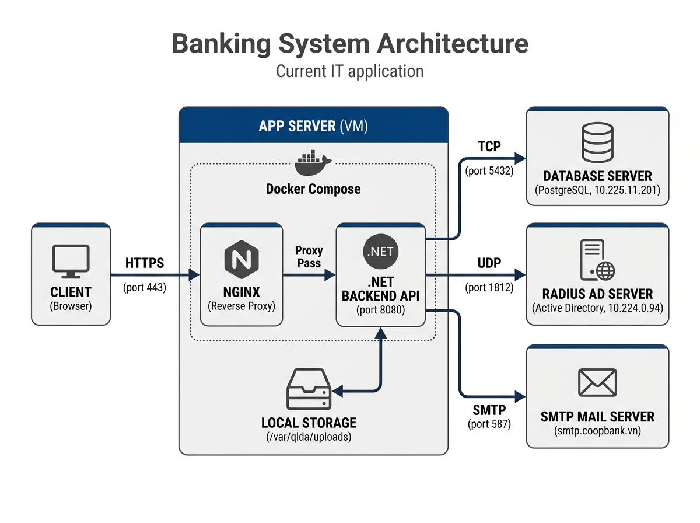
Mô hình triển khai
 | STT | HostName (Kt2-NHHT điền) | IP (KT3-NHHT điền) | Zone | Cấu hình server | OS | Function description (Mô tả thêm về chức năng máy chủ, app/services chạy trên các máy này) | Note
 | * |  |  | DMZ-ZONE | 4Cores / 8GB RAM / HDD 60GB; Bandwidth: Unlimited | Windows Server 2022 | Cấu hình Reverse Proxy sử dụng IIS ARR (Application Request Routing) hoặc Nginx để tiếp nhận các yêu cầu HTTPS của người dùng và chuyển tiếp an toàn vào máy chủ IIS vùng APP | Mở cổng 80/443 để tiếp nhận kết nối HTTPS từ Client. Cấu hình chứng chỉ SSL (hopdong.coopbank.vn). | s
 | 1 |  |  | APP-ZONE | 8Cores / 16GB RAM / HDD 50GB; Bandwidth: Unlimited | Windows Server 2022 | Máy chủ ứng dụng chính (App Server) cài đặt IIS: - Host ứng dụng Backend API (.NET 8/9) và Frontend (React). - Lưu trữ trực tiếp các tệp tin quét hợp đồng bản mềm (PDF, Docx) tải lên tại ổ đĩa cục bộ (ví dụ: C:\qlda\uploads). | Cài đặt .NET ASP.NET Core Hosting Bundle bản mới nhất. Mở cổng 80/443 nhận yêu cầu từ Proxy vùng DMZ.
 | 2 |  |  | DB-ZONE | 8Cores / 32GB RAM / HDD 50GB; Bandwidth: Unlimited | Windows Server 2022 | Máy chủ cơ sở dữ liệu chuyên dụng chạy PostgreSQL 15/16 cho Windows: - Lưu trữ dữ liệu nghiệp vụ quan hệ (Hợp đồng, Dự án, Đợt thanh toán...). - Lưu trữ lịch sử hệ thống (Audit Logs), thông báo và hàng đợi Job Queue của Hangfire. | Mở cổng 5432 (cổng mặc định của PostgreSQL). Chỉ cho phép kết nối từ IP của máy chủ App Server COOPBANK-QLDA-APP để đảm bảo bảo mật dữ liệu tối đa.

 |  | YÊU CẦU KẾT NỐI:

 |  | Hostname (nguồn) | Zone | Từ (IP) | HostName (đích) | Zone | Đến (IP) | Port
 |  | COOPBANK-QLDA-DMZ | DMZ-Zone |  | COOPBANK-QLDA-APP | App-Zone |  | 80/443
 |  | COOPBANK-QLDA-APP | App-Zone |  | COOPBANK-QLDA-DB | DB-Zone |  | 5432
 |  | COOPBANK-QLDA-APP | App-Zone |  | RADIUS AD | APP |  | 1812
 |  | COOPBANK-QLDA-APP | App-Zone |  | SMTP Mail Server | Intranet |  | 587

 |  | Yêu cầu trỏ tên miền
 |  | Tên miền | Địa chỉ IP
 |  | hopdong.coopbank.vn | IP WAN của máy COOPBANK-QLDA-DMZ

